Cap
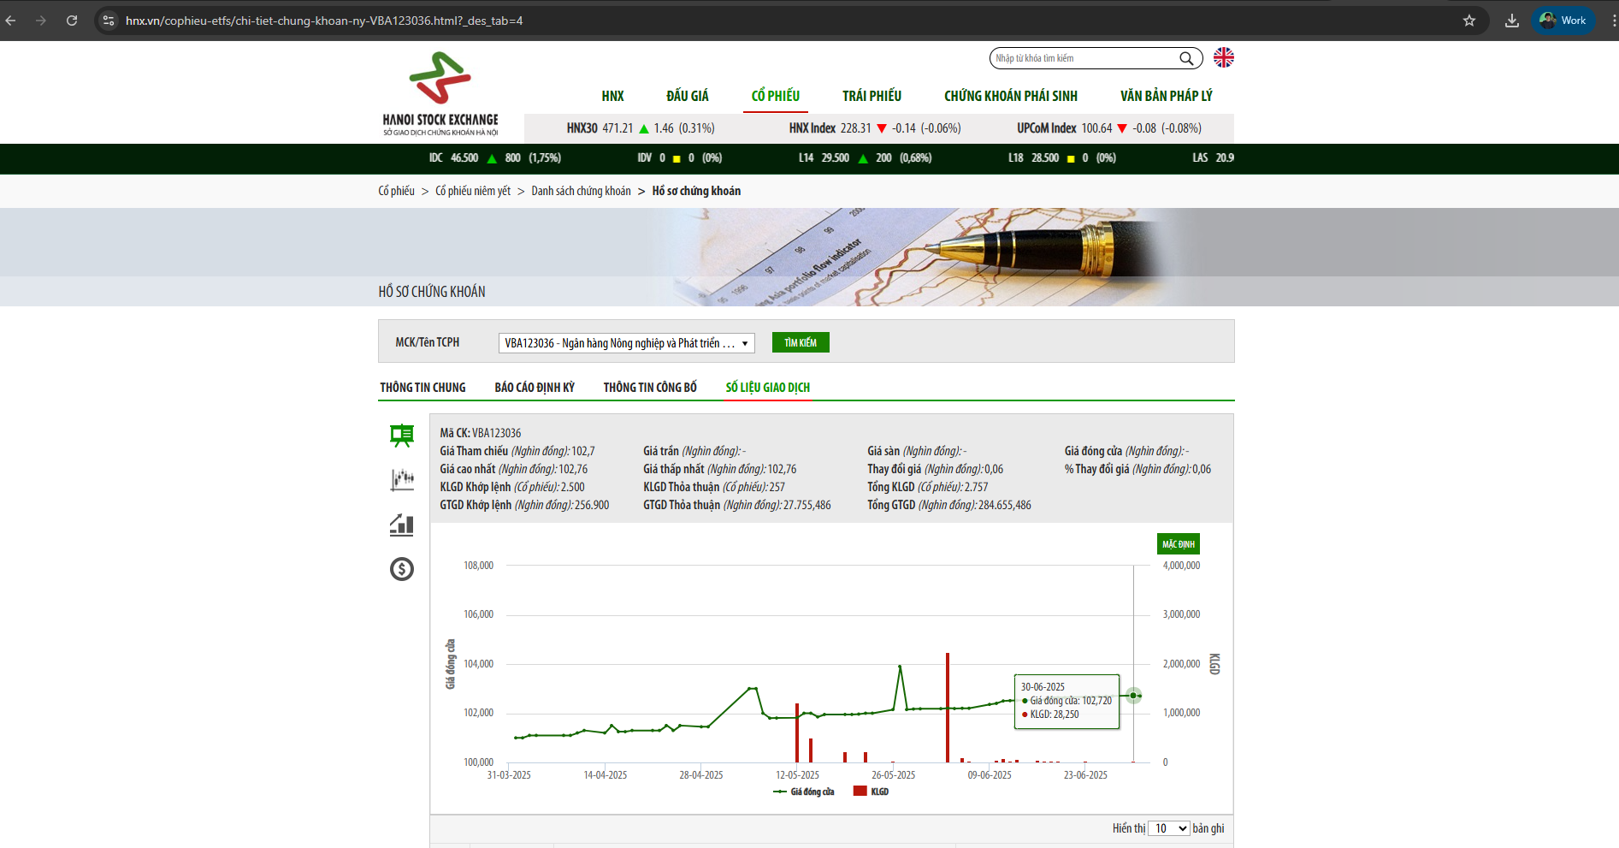
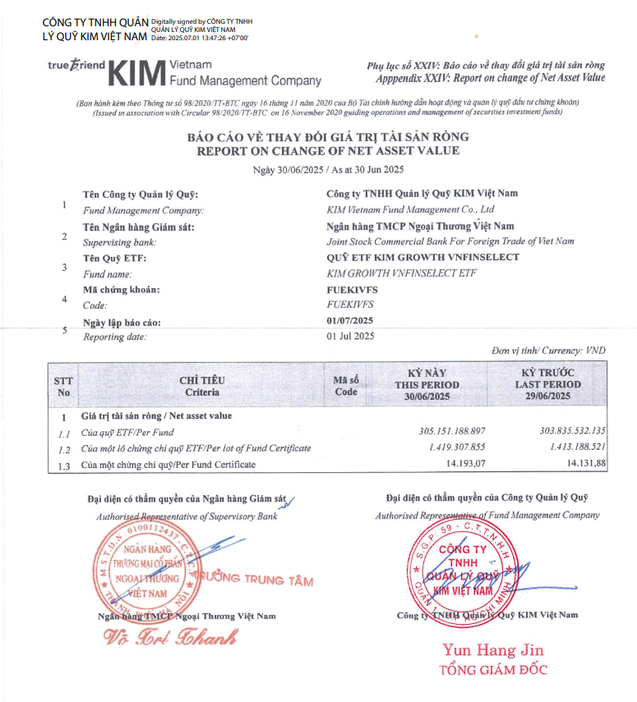
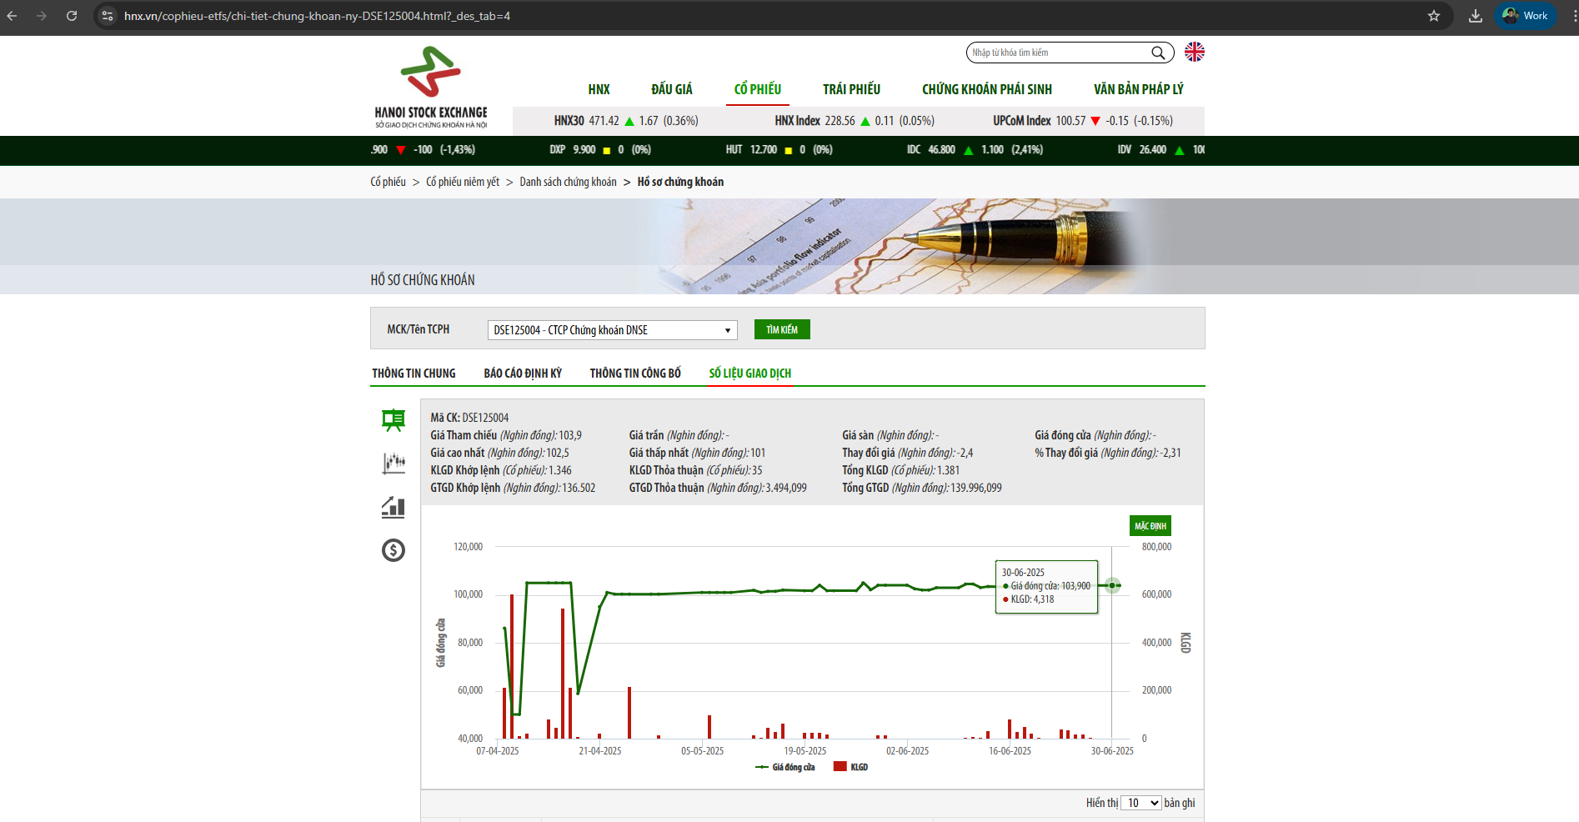
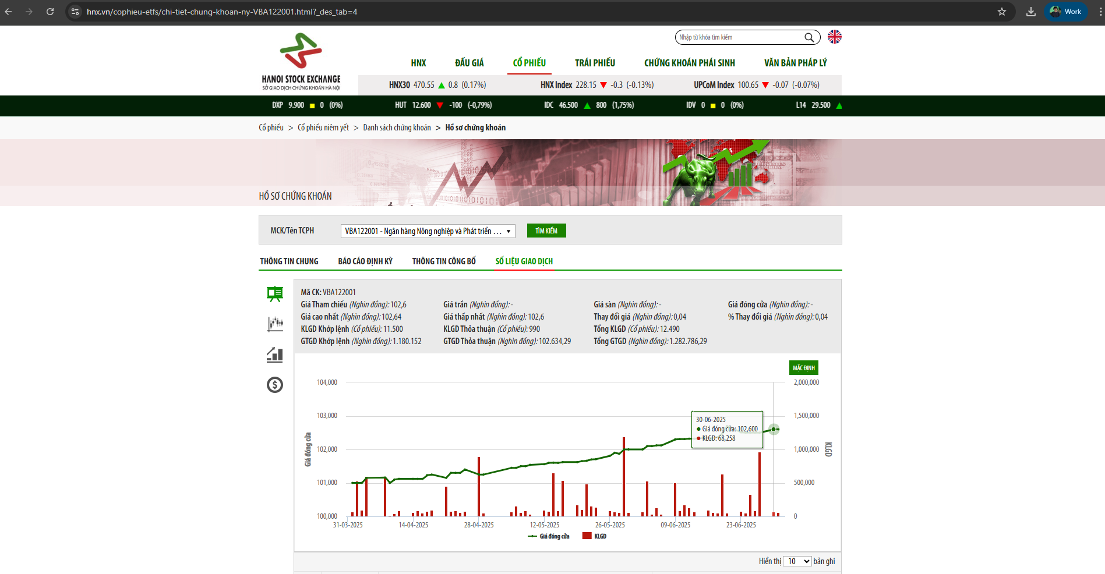
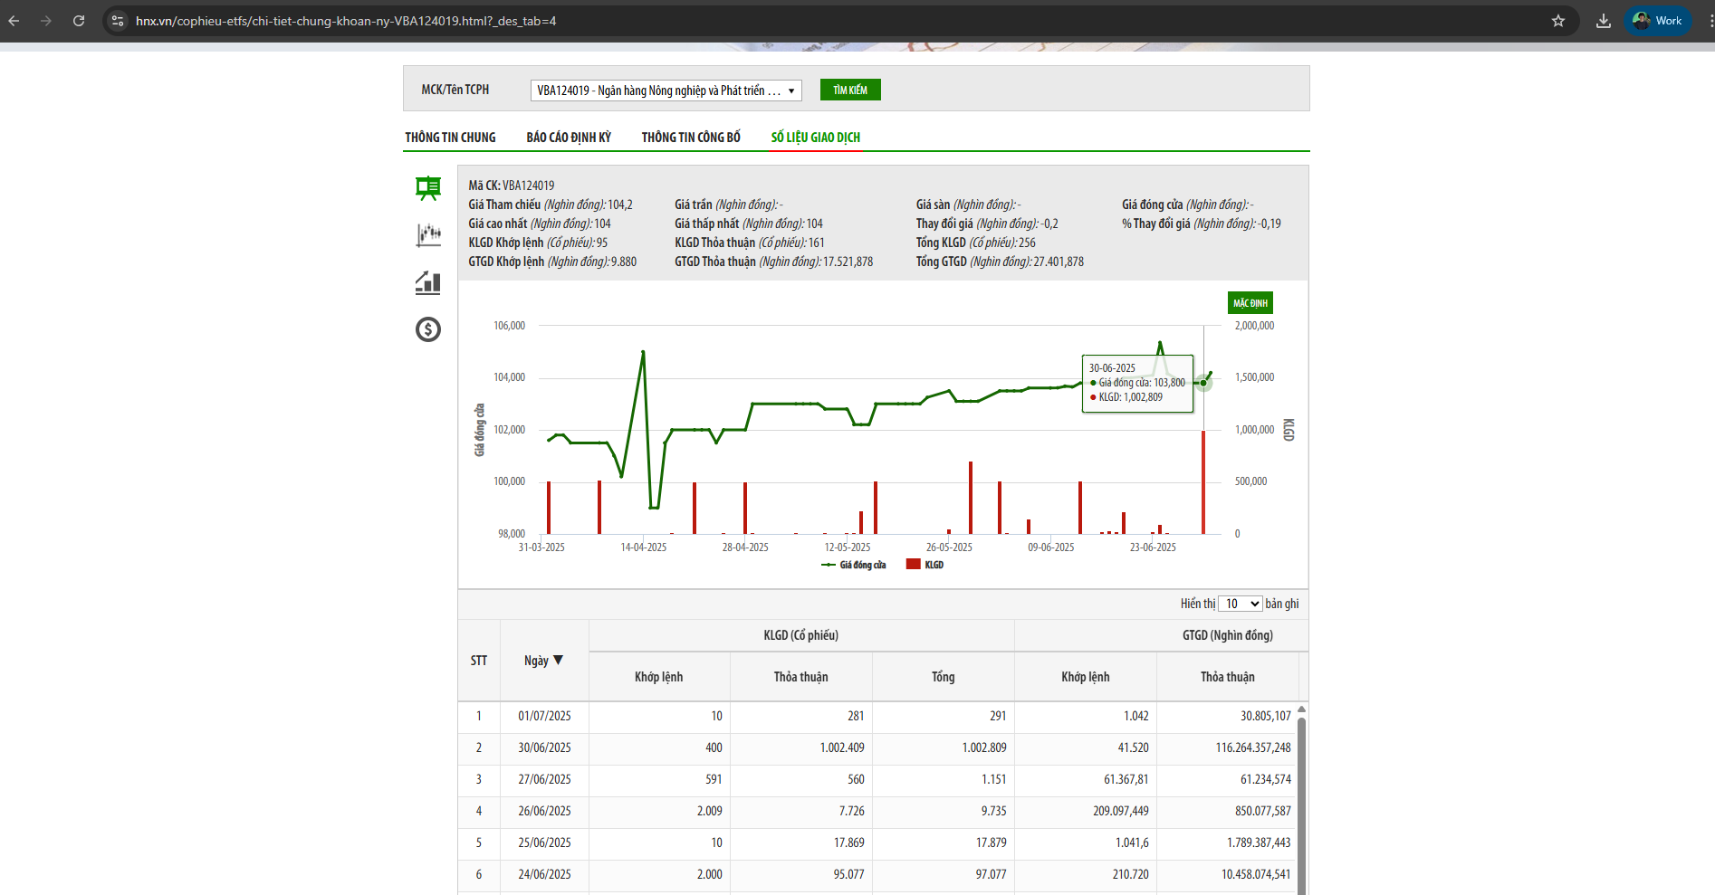
STT | Ngày giao kết giao dịch | Ngày BĐGD | Kỳ hạn còn lại | Mã TP ▲ | Tiền tệ | Giá yết (đồng) | Lợi suất (%/năm) | KLGD | GTGD (đồng) | Ngày thanh toán
11 | 2025-06-30 | 2025-06-30 | 5 - 7 năm | TD1631461 | VND | 125.419 | 25,939 | 240,000 | 30,975,120,000 | 2025-07-01
12 | 2025-06-30 | 2025-06-30 | 5 - 7 năm | TD1631461 | VND | 125.435 | 25,911 | 1,030,000 | 132,951,370,000 | 2025-07-01
13 | 2025-06-30 | 2025-06-30 | 5 - 7 năm | TD1631461 | VND | 125.433 | 25,915 | 3,750,000 | 484,038,750,000 | 2025-07-01
14 | 2025-06-30 | 2025-06-30 | 5 - 7 năm | TD1631461 | VND | 124.53 | 27,456 | 2,060,000 | 264,038,440,000 | 2025-07-01
15 | 2025-06-30 | 2025-06-30 | 5 - 7 năm | TD1631461 | VND | 125.419 | 25,939 | 240,000 | 30,975,120,000 | 2025-07-01
16 | 2025-06-30 | 2025-06-30 | 5 - 7 năm | TD1631461 | VND | 125.433 | 25,915 | 3,610,000 | 465,967,970,000 | 2025-07-01

 |  |  |  |  |  |  | Giá TT | 128,906

